상품제안서
SJCAM 액션캠 SJ5000X ELITE | 상품코드: S02067

 |  |  |  |  |  |  | 02-713-8555 | www.synergygift.co.kr
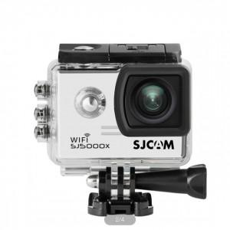

【상세/제작정보】

【인쇄/포장옵션】 | 레이저, 풀칼라 / 포장불가능

【공급단가】 | 수량 | 5~ | 10~ | 30~ | 50~ | 100~
*VAT별도 | 단가 | 162,720원 | 160,120원 | 156,210원 | 152,310원 | 149,700원

【상품 URL】 | https://www.synergygift.co.kr:443/src/goods_detail.php?gdno=17598

